信用交易
融资融券市场交易数据统计（20220621）

标的证券 | 融资融券余额（亿元） | 融资余额（亿元） | 融券余额（亿元） | 融资买入额（亿元） | 融资融券规模变化（亿元） | 融资余额增幅(‰) | 融券余额增幅(%)
统计数据 | 15,678.04 | 14,809.28 | 868.76 | 780.75 | -7.64 | -1.50 | 1.70
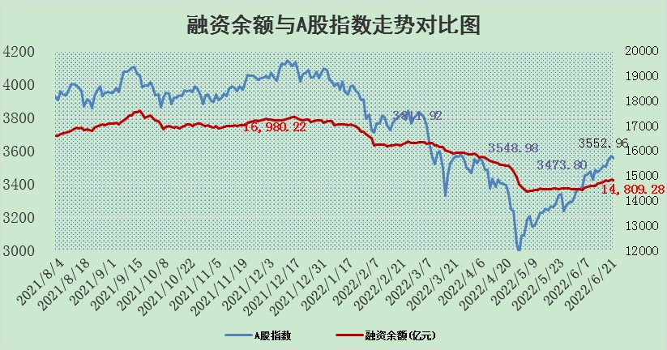

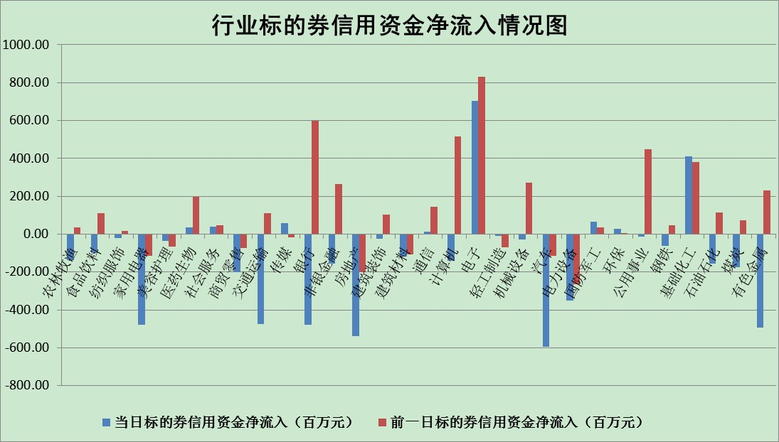

标的基金代码 | 标的基金简称 | 融资余额/市值(%) | 融资余额增幅(%) | 融资买入额/成交金额(%) | （融资余额净增额-融券余额净增额）/市值(‱) | 融券余额降幅(%) | ABS[（融资余额净增额-融券余额净增额）/市值净增额-1](%)
159902 | 华夏中小板ETF | 0.00 | 0.00 | 0.00 | 0.00 | 0.00 | 100.00
159915 | 易方达创业板ETF | 1.33 | -2.54 | 9336.43 | -2.97 | 0.92 | 85.69
159919 | 嘉实沪深300ETF | 5.38 | 1.03 | 1.32 | 4.86 | -3.94 | 111.65
159920 | 华夏恒生ETF | 104.61 | -0.08 | 80.73 | -8.61 | -5.61 | 106.96
159922 | 嘉实中证500ETF | 1.11 | 0.48 | 5.90 | 10.75 | 0.81 | 134.92
159925 | 南方沪深300ETF | 0.03 | 0.00 | 0.00 | 0.00 | 0.00 | 100.00
159928 | 消费ETF | 0.80 | -7.98 | 2.15 | -6.96 | 0.18 | 90.00
159934 | 易方达黄金ETF | 478.23 | 0.23 | 34.89 | 110.17 | 0.00 | 9673.46
159939 | 全指信息技术ETF | 0.77 | 1.39 | 6.47 | 1.06 | 0.00 | 111.76
159940 | 全指金融地产ETF | 0.34 | 0.63 | 0.01 | 0.21 | 0.00 | 99.82
159995 | 半导体芯片ETF | 2.26 | 3.10 | 238.52 | 8.08 | 3.37 | 132.59
159997 | 天弘中证电子ETF | 2.56 | 0.19 | 24.09 | 8.20 | 61.64 | 100.00
159998 | 天弘中证计算机主题ETF | 0.15 | -3.34 | 0.00 | -0.51 | 0.00 | 101.38
510050 | 华夏上证50ETF | 11.60 | 0.00 | 60.89 | -1.76 | -5.51 | 750.22
510180 | 华安上证180ETF | 0.45 | -0.52 | 0.74 | -0.11 | 6.15 | 104.27
510880 | 华泰柏瑞红利ETF | 0.29 | -2.74 | 0.34 | -0.84 | -2.09 | 102.18
510900 | 易方达恒生H股ETF | 136.56 | 0.00 | 13.34 | -0.49 | 0.00 | 100.30
511010 | 5年期国债ETF | 0.00 | 0.00 | 0.00 | 0.00 | 0.00 | 100.00
511380 | 可转债及可交换债券ETF | 53.91 | 0.44 | 1.03 | 23.39 | 0.00 | 135.12
512000 | 全指证券ETF | 7.28 | 0.04 | 33.77 | -0.05 | -0.58 | 100.12
512010 | 沪深300医药卫生ETF | 4.92 | -0.58 | 12.78 | -0.77 | 12.69 | 97.89
512070 | 沪深300非银ETF | 2.67 | 0.75 | 33.01 | 1.91 | -1.00 | 116.98
512400 | 南方中证申万有色金属ETF | 0.95 | 15.89 | 2.39 | 15.07 | 4.14 | 103.11
512580 | 广发中证环保产业ETF | 0.38 | -24.05 | 0.08 | -11.71 | 0.48 | 62.71
512660 | 国泰中证军工ETF | 3.10 | 2.02 | 27.20 | 4.45 | -3.34 | 102.22
512800 | 华宝中证银行ETF | 10.12 | -0.85 | 1.71 | -3.24 | 32.96 | 104.62
512980 | 广发中证传媒ETF | 1.45 | -2.09 | 83.83 | -3.10 | 0.00 | 102.18
515030 | 华夏中证新能源汽车ETF | 1.76 | 7.85 | 35.45 | 13.35 | 1.83 | 124.07
515050 | 华夏中证5G通信主题ETF | 1.79 | -0.50 | 145.17 | -1.04 | -2.56 | 91.48
515070 | 华夏中证人工智能ETF | 1.31 | -0.35 | 0.31 | -0.47 | 0.00 | 102.22
标的股票比较指标 |  | 融资余额/流通A股市值(%) | 融资余额增幅(%) | 融资买入额/成交金额(%) | （融资余额净增额-融券余额净增额）/流通A股市值(‱) | 融券余额降幅(%) | ABS[（融资余额净增额-融券余额净增额）/流通A股市值净增额-1](%)
前十名标的个股 |  | 仁东控股 | 欧派家居 | 闰土股份 | 尖峰集团 | 珠江实业 | 朗特智能
 |  | 数码科技 | 天宜上佳 | 景兴纸业 | 豆神教育 | 上海雅仕 | 明阳智能
 |  | 中体产业 | 大连重工 | 民生银行 | 博瑞传播 | 楚天高速 | 方邦股份
 |  | 景兴纸业 | 法拉电子 | 贝因美 | 顺网科技 | 新华传媒 | 金新农
 |  | 全柴动力 | 绿的谐波 | 嘉化能源 | 天宜上佳 | 东土科技 | 景兴纸业
 |  | 联创光电 | 晶晨股份 | 东华能源 | 大连重工 | 东港股份 | 山石网科
 |  | 尖峰集团 | 北方华创 | 洲明科技 | 奥飞娱乐 | 中油资本 | 招商南油
 |  | 大立科技 | 雪天盐业 | 天宸股份 | 雄韬股份 | 江苏阳光 | 华泰股份
 |  | 海兰信 | 华能国际 | 万通发展 | 雪天盐业 | 奥康国际 | 东软载波
 |  | 神州泰岳 | 石英股份 | 大众公用 | 视觉中国 | 香江控股 | 贝因美
后十名标的个股 |  | 曙光股份 | 朗特智能 | 神农科技 | 国安达 | 号百控股 | 泰山石油
 |  | 龙净环保 | 先惠技术 | 延安必康 | 朗特智能 | 新疆天业 | 天顺风能
 |  | 中嘉博创 | 广西广电 | 国盛金控 | 先惠技术 | 美尔雅 | 外高桥
 |  | 泰禾集团 | 老板电器 | 紫鑫药业 | 双塔食品 | 天房发展 | 古越龙山
 |  | 苏宁易购 | 国安达 | 电连技术 | 联创股份 | 百奥泰-U | 信雅达
 |  | 中信国安 | 赛轮轮胎 | 曙光股份 | 江淮汽车 | 宏达股份 | 傲农生物
 |  | 台海核电 | 福莱特 | 龙净环保 | 天邦股份 | 华峰超纤 | 联创股份
 |  | 当代文体 | 豫能控股 | 中嘉博创 | 荣盛发展 | 栖霞建设 | 荣盛发展
 |  | 紫晶存储 | 福斯特 | 泰禾集团 | 古越龙山 | 鲁信创投 | 当虹科技
 |  | 科华生物 | 吉祥航空 | 苏宁易购 | 风神股份 | 三川智慧 | 中光防雷
说明：1.以上普通交易数据和信用交易数据皆以交易日收盘后数据为基准；2.上述标的证券总数据只计算标的证券市场总数据，不包括从标的证券中调出去标的证券数据，所以与交易所公布的总值略有不同； 3.上述行业采用申万一级行业分类；4.以上标的基金和标的个股中比较的6个指标值中：前5个（从左至右）为正向指标，值越大排名越靠前；第6个为逆向指标，值越小，排名越靠前；5.第6个指标中ABS[]表示求绝对值，其主要用于考量信用资金相对净流入对股价相对净变化的贡献程度；6.数据来源：wind，交易所。

